Planilha1
 |  | INSTRUÇÃO DE TRABALHO OPERAÇÃO - COLADEIRA DE BORDA 02-CBO01 |  | IT-ATE-03 DATA: 14/03/2025 REVISÃO: 01

Elaboração |  | Camila Silva - Assistente de Qualidade
Revisão: |  | Amanda Neres - Gestora de Projetos e Qualidade
Aprovação: |  | Welton Gralhera - Gerente Industrial

Descrição |  | Peças acabamento padrão de peças do Ateliê
Introdução |  | Orientar os colaboradores de como as peças devem ficar após o processo de ateliê.

1.1 | TELA INICIAL - LOGIN |  | 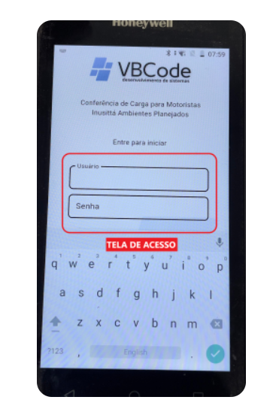

1.2 |  |  | 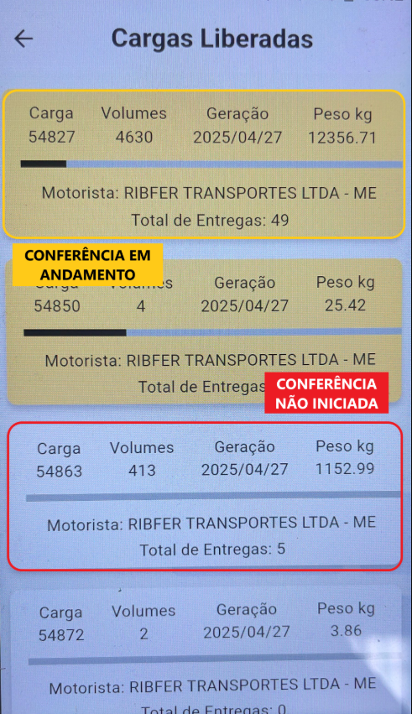
Nesta tela irá aparecer o andamento das cargas e algumas informações importante sobre a carga : Número da Carga Quantidade de Volumes Data de Geração Peso Total (kg) Motorista Responsável Total de Entregas

1.3

1.4

1.5

1.6

1.7

1.8

1.9

2.0

2.1

2.2

2.3

2.4

2.5

2.6

ETAPA 5 - Informações Importantes
TIPOS DE FITAS E COLA

 |  | MODELO DE FITA | ESPESSURA
 |  | PVC | 0,45 mm
 |  | ABS | 1,00 mm
 |  | BRILHANTE | 0,70 mm
 |  | CAMURÇA (PAPEL) | 0,18 mm; 0,21mm; 0,28 mm

 |  | MODELO DE COLA | TIPO
 |  | ARTCOLA ARTMELT | PUR

